Sheet1
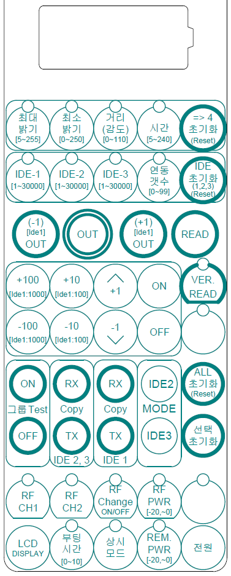
 |  |  | 무선 세팅용 리모콘 사용법

 |  | ON / OFF / 바꾸기

 |  | 통신키 (센서와 통신함)

값 변경 : 선택 스위치를 눌러 LED가 깜박일때 변경키를 눌러 바꿈
데이터 통신 : 두꺼운 원 모양을 누르면 통신됨
(주의) LED가 ON 이거나 깜박이고 있는것은 무조건 통신됨
 | 반드시 LED와 해당 값 확인후 통신하기)

((( 예 )))
전체 초기화
 | 1. 전원 -> ALL초기화 (다른 LED나 Display 값들과는 관계없음)
 |  |  |  | 변경키 그룹
통로 통 그룹 설정 (통그룹 : 같은번호로 할당)
 | 1. [전원] -> [연동갯수] -> 값변경(1로 설정)
 | 2. [IDE1] -> 값변경 ->LED 확인 (연동갯수, IDE1 만) -> [OUT]
 | 3. [OUT] -> [OUT] -> [OUT] -> [OUT] -> [OUT]

통로 순차 그룹 설정
 | 1. [전원] -> [연동갯수] -> 값변경(예 : 6 로 설정)
 | 2. [IDE1] -> 값변경(시작값) -> LED 확인 (연동갯수, IDE1 만) -> [OUT]
 | 3. [+1 OUT] -> [+1 OUT] ->[+1 OUT] -> [+1 OUT] -> [+1 OUT]
 | (참고: 마지막 변경이 IDE1 이므로 [+1OUT] 누르면 IDE1이 1씩 증가하여 나감)
 | (참고: [-1OUT] 누르면 IDE1이 1씩 감소 하여 나감)
 | (참고: 리모콘에 통신 완료 신호가 없으면 IDE값은 안변함)

크로스 그룹 설정 (통그룹과 동일)
 | 1. [전원] ->[IDE2] -> 값변경 ->LED 확인 (IDE2만)-> [OUT] -> [OUT] -> [OUT]
 | 3. [OUT] -> [OUT] -> [OUT] -> [OUT] -> [OUT]

출입구 그룹 설정 (크로스 그룹과 비슷 : RT, Rx, Tx만 추가)
 | 1. [전원] ->[IDE3] -> 값변경 ->LED 확인 (IDE3만) -> [OUT] -> [OUT] -> [OUT]
 | 2. [MODE IDE3] -> 값변경 -> LED 확인 (MODE IDE3 만) -> [OUT]
 | (참고 -> RT : 주고 받기, Rx: 받기만, Tx :주기만)
 | (참고 -> RT : 일반통그룹, Rx : 통로, Tx :출입구)

(( 참고 ))
리모콘은 1분동안 사용하지 않으면 전원이 꺼집니다.
전원키를 눌러서 전원이 안들어오면 아무키나 누르면 들어 옵니다.
IDE1, IDE2, IDE3를 동시에 저장하여 같이 사용하셔도 됩니다.
IDE2와 IDE3는 같은 기능 입니다. 설치시 구별하면 좋습니다.
Display에 들어있는 값은 언제나 출력이 되므로 반드시 선택 LED를 꼭 확인하세요.
READ를 누르면 LED가 선택된곳은 값이 바뀌어져 있습니다.(확인시 해당 스위치를 누르거나 Display키를 누르면 됩니다.)
최대밝기,최소밝기,거리,시간, 연동갯수를 제외한 기능은 한개씩만 선택됩니다.
정상 통신이 완료되면 해당LED갯수만큼 소리가 납니다.
통신 키를 누르고 5초동안 응답이 없으면 에러소리가 납니다.
사용시 안테나를 세트 주변에 데고 통신키를 누른후 안테나를 세트 주변을 돌리면 5초 이내에 통신이 됩니다.
사용후 안테나를 접을시는 반드시 두꺼운곳부터 접어야 합니다.(선이 안에서 찝힐수 있음)

